2015
 |  |  | PROPOSTA REFORMING

 |  | A | Il min valore tra: (A) gli anni che mancano alla anzianità di 41 e (B) gli anni che mancano alla vecchiaia di 66

 |  |  | 2015 | 35 | 36 | 37 | 38 | 39 | 40 | 41
 |  |  | 62 | -4.00 | -4.00 | -4.00 | -3.00 | -2.00 | -1.00 | 0.00
 |  |  | 63 | -3.00 | -3.00 | -3.00 | -3.00 | -2.00 | -1.00 | 0.00
 |  |  | 64 | -2.00 | -2.00 | -2.00 | -2.00 | -2.00 | -1.00 | 0.00
 |  |  | 65 | -1.00 | -1.00 | -1.00 | -1.00 | -1.00 | -1.00 | 0.00
 |  |  | 66 | 0.00 | 0.00 | 0.00 | 0.00 | 0.00 | 0.00 | 0.00
 |  |  | 67 | 1.00 | 1.00 | 1.00 | 1.00 | 1.00 | 1.00 | 0.00
 |  |  | 68 | 2.00 | 2.00 | 2.00 | 2.00 | 2.00 | 2.00 | 0.00
 |  |  | 69 | 3.00 | 3.00 | 3.00 | 3.00 | 3.00 | 3.00 | 0.00
 |  |  | 70 | 4.00 | 4.00 | 4.00 | 4.00 | 4.00 | 4.00 | 0.00

Tabella di Ddl Damiano-Polverini |  | B | Abbattimento della pensione alle varie combinazioni età-anzianità
 | 2015 |  |  | mesi
 |  |  |  | 420 | 432 | 444 | 456 | 468 | 480 | 492
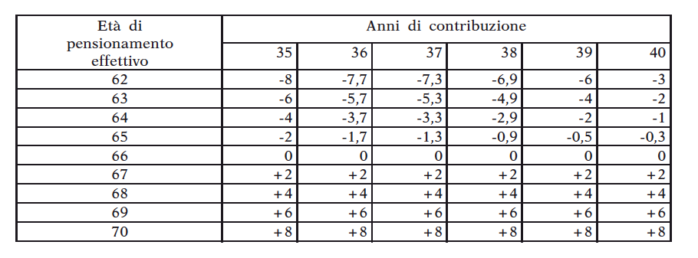
 | mesi |  |  | 35 | 36 | 37 | 38 | 39 | 40 | 41
 | 744 |  | 62 | -11.4% | -11.1% | -10.8% | -7.9% | -5.1% | -2.5% | 0.0%
 | 756 |  | 63 | -8.6% | -8.3% | -8.1% | -7.9% | -5.1% | -2.5% | 0.0%
 | 768 |  | 64 | -5.7% | -5.6% | -5.4% | -5.3% | -5.1% | -2.5% | 0.0%
 | 780 |  | 65 | -2.9% | -2.8% | -2.7% | -2.6% | -2.6% | -2.5% | 0.0%
 | 792 |  | 66 | 0.0% | 0.0% | 0.0% | 0.0% | 0.0% | 0.0% | 0.0%
 | 804 |  | 67 | 2.9% | 2.8% | 2.7% | 2.6% | 2.6% | 2.5% | 0.0%
 | 816 |  | 68 | 5.7% | 5.6% | 5.4% | 5.3% | 5.1% | 5.0% | 0.0%
 | 828 |  | 69 | 8.6% | 8.3% | 8.1% | 7.9% | 7.7% | 7.5% | 0.0%
 | 840 |  | 70 | 11.4% | 11.1% | 10.8% | 10.5% | 10.3% | 10.0% | 0.0%

 |  |  | Ratio dell'abbattimento:
 |  |  | Gli anni riportati alla tabella A sono scomputati dagli anni di anzianità per il calcolo della pensione (o della quota di pensione) retributiva

 |  |  | Esempio:
 |  |  |  |  |  |  | anzianità | 35 anni
 |  |  |  |  |  |  | età | 62 anni
 |  |  |  |  |  |  | all'anzianità piena di 41 anni mancano | 6 anni
 |  |  |  |  |  |  | all'età anagrafica piena di 66 anni mancano | 4 anni

 |  |  |  |  |  |  | se fosse possibile pensionarsi a (62:35), la pensione sarebbe | pensione_pre = 2%*35*retr_pens
 |  |  |  |  |  |  | si ipotizza di chiedere che | il pensionando rinunci a un anno di contribuzione per ogni anno di anticipo rispetto ai requisiti pieni
 |  |  |  |  |  |  | la pensione diverrebbe quindi | pensione_post = 2%* (35-4)*retr_pens
 |  |  |  |  |  |  | con un fattore di abbattimento di | [1 - pensione_post / pensione_pre] = 1 - (35-4)/35 = |  |  | 11.43%

CORRIDOIO
1990 | 395 | 467 | 32.92 | 38.92 |  | 1990 | 1991 | 1992 | 1993 | 1994 | 1995 | 1996 | 1997 | 1998 | 1999 | 2000 | 2001 | 2002 | 2003 | 2004 | 2005 | 2006 | 2007 | 2008 | 2009 | 2010 | 2011 | 2012 | 2013 | 2014 | 2015
1991 | 396 | 468 | 33.00 | 39.00 | lower_age | 719 | 720 | 721 | 722 | 723 | 724 | 725 | 726 | 727 | 728 | 729 | 730 | 731 | 732 | 733 | 734 | 735 | 736 | 737 | 738 | 739 | 740 | 741 | 742 | 743 | 744
1992 | 397 | 469 | 33.08 | 39.08 | upper_age | 815 | 816 | 817 | 818 | 819 | 820 | 821 | 822 | 823 | 824 | 825 | 826 | 827 | 828 | 829 | 830 | 831 | 832 | 833 | 834 | 835 | 836 | 837 | 838 | 839 | 840
1993 | 398 | 470 | 33.17 | 39.17 | lower_seniority | 395 | 396 | 397 | 398 | 399 | 400 | 401 | 402 | 403 | 404 | 405 | 406 | 407 | 408 | 409 | 410 | 411 | 412 | 413 | 414 | 415 | 416 | 417 | 418 | 419 | 420
1994 | 399 | 471 | 33.25 | 39.25 | upper_seniority | 467 | 468 | 469 | 470 | 471 | 472 | 473 | 474 | 475 | 476 | 477 | 478 | 479 | 480 | 481 | 482 | 483 | 484 | 485 | 486 | 487 | 488 | 489 | 490 | 491 | 492
1995 | 400 | 472 | 33.33 | 39.33 | stnd_age | 767 | 768 | 769 | 770 | 771 | 772 | 773 | 774 | 775 | 776 | 777 | 778 | 779 | 780 | 781 | 782 | 783 | 784 | 785 | 786 | 787 | 788 | 789 | 790 | 791 | 792
1996 | 401 | 473 | 33.42 | 39.42 | stnd_seniority | 467 | 468 | 469 | 470 | 471 | 472 | 473 | 474 | 475 | 476 | 477 | 478 | 479 | 480 | 481 | 482 | 483 | 484 | 485 | 486 | 487 | 488 | 489 | 490 | 491 | 492
1997 | 402 | 474 | 33.50 | 39.50 |  | 59.92
1998 | 403 | 475 | 33.58 | 39.58 |  | 67.92 |  |  |  |  |  |  |  |  |  |  |  |  |  |  |  |  |  |  |  |  |  |  |  |  | 167.92
1999 | 404 | 476 | 33.67 | 39.67 |  | 32.92 |  |  |  |  |  |  |  |  |  |  |  |  |  |  |  |  |  |  |  |  |  |  |  |  | 62.00
2000 | 405 | 477 | 33.75 | 39.75 |  | 38.92 |  |  |  |  |  |  |  |  |  |  |  |  |  |  |  |  |  |  |  |  |  |  |  |  | 70.00
2001 | 406 | 478 | 33.83 | 39.83 |  | 63.92 |  |  |  |  |  |  |  |  |  |  |  |  |  |  |  |  |  |  |  |  |  |  |  |  | 35.00
2002 | 407 | 479 | 33.92 | 39.92 |  | 38.92
2003 | 408 | 480 | 34.00 | 40.00
2004 | 409 | 481 | 34.08 | 40.08
2005 | 410 | 482 | 34.17 | 40.17
2006 | 411 | 483 | 34.25 | 40.25
2007 | 412 | 484 | 34.33 | 40.33
2008 | 413 | 485 | 34.42 | 40.42
2009 | 414 | 486 | 34.50 | 40.50
2010 | 415 | 487 | 34.58 | 40.58
2011 | 416 | 488 | 34.67 | 40.67
2012 | 417 | 489 | 34.75 | 40.75
2013 | 418 | 490 | 34.83 | 40.83
2014 | 419 | 491 | 34.92 | 40.92
2015 | 420 | 492 | 35.00 | 41.00

